Faili kasutamise juhend
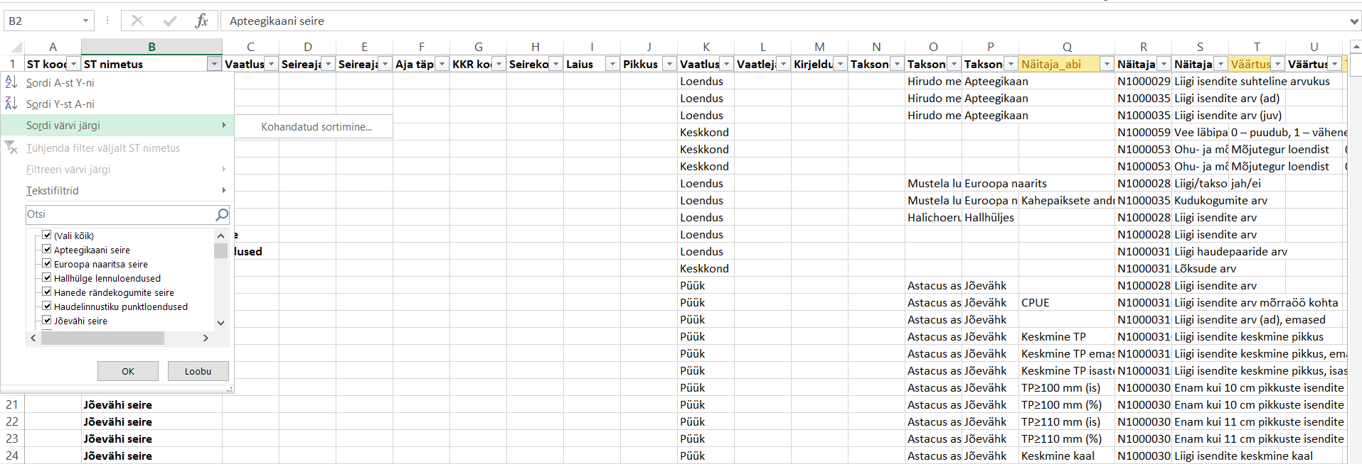
Faili kasutamise juhend
Selles failis on toodud kõikide eluslooduse mitmekesisuse allprogrammi seiretööde vaatluste sisestusvormid ja vajalikud seirenäitajad. Selleks, et leida endale vastava seiretöö vorm, vali töölehel „vormid_seiretoode_kaupa“ tabeli päises filtri nupule vajutades loendist sobiv seiretöö.
Tabelis jäävad nähtavale vaid antud töö puhul täitmisele kuuluvad seirenäitajad. Kopeeri vajalikud read koos päisega uude faili või kustuta failist üleliigsed read.

